Espoir
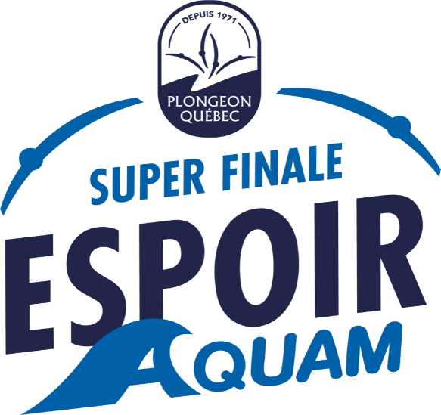

FORMULAIRE D'INSCRIPTION
Lieu : |  |  | Parc Jean-Drapeau
Dates de la compétition : |  |  | 23-25 juin 2023

Réservé FPAQ |  | F | H | Prénom | Nom | Catégorie ABCDE | Ville de résidence | Date de naissance | Allergies pour les dîners | ÉPREUVES |  |  | Nom de l'entraîneur
 |  |  |  |  |  |  |  |  |  | 1m | 3m | TOUR

 | 1 | x |  | Jeanne | Hebert | A | Montreal | xxxx-01-01 |  | x | x | x
 | 2
 | 3
 | 4
 | 5
 | 6
 | 7
 | 8
 | 9
 | 10
 | 11
 | 12
 | 13
 | 14
 | 15
 | 16
 | 17
 | 18
 | 19
 | 20
 |  |  |  |  | SECTION POUR LES ENTRAINEUR.E.S
 | 1 |  |  | LOUIS | DESJARDINS
 | 2
 | 3

 | Frais d'inscription 75$ taxes incluses / participants : |  |  |  | 1 | X | $75 | $75
 | Frais 50$ taxes incluses / épreuve : |  |  |  | 3 | X | $50 | $150 |  |  |  | Total: | $242.50
 | Nombre de T-shirt (à l'effigie de votre club) - 17,50$/chandail : |  |  |  | 1 | X | $17.50 | $17.50

 |  |  |  | PARTICIPANT AU CONCOURS DE «RIP»

DATE LIMITE D'INSCRIPTION: |  |  |  | 1er juin 2023
 |  |  |  |  |  |  |  |  |  |  |  | adresse courriel de retour:
Club : |  |  |  |  |  |  |  |  |  |  |  | technique@plongeon.qc.ca
Personne responsable :
Téléphone :
Courriel :

Commande de T-shirt
Consulter le courriel d'invitation pour obtenir le formulaire à remplir pour les grandeurs des T-shirts .
date limite pour commander vos T-shirts : 23 mai 2023

